1 ill
1 a | B. Antelmann
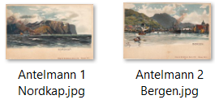

1 b | C.Antelfinger - H.Wieland og andre polarkort
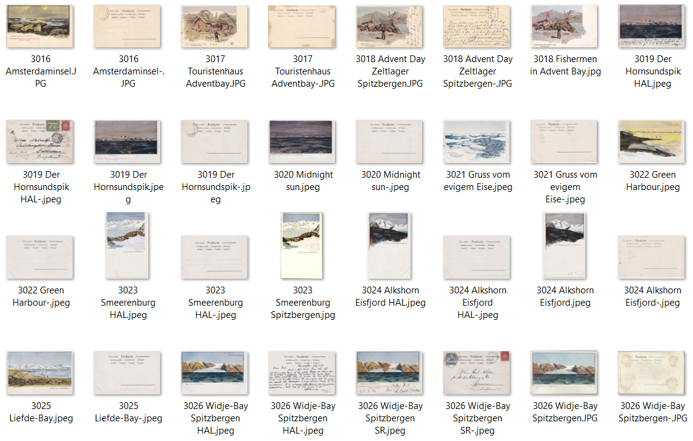

1 c | Globe-Trotter serie

1 d | Hugo Lissmann - ulike utgivere
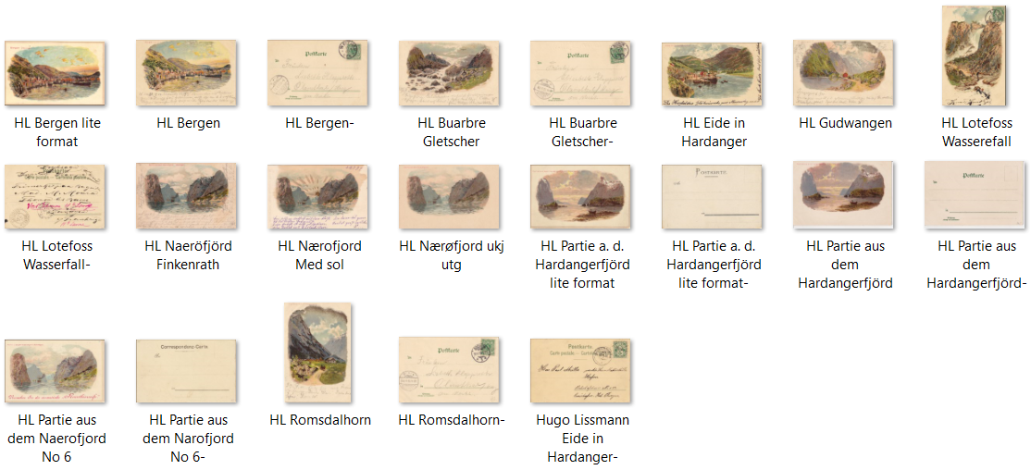

1 e | Künstlerbund Karlsruhe

1 f | H. B. Wieland m.fl.
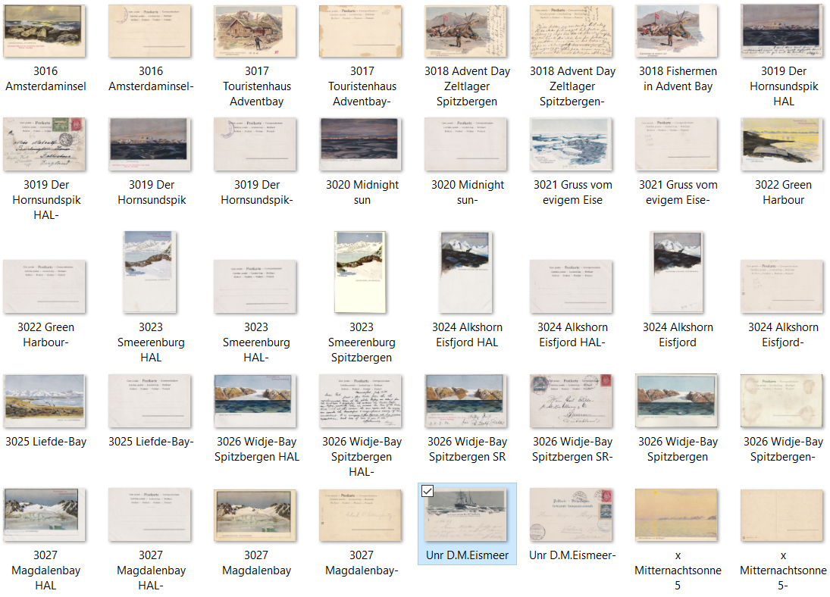

1 g | Max Ettinger - Norway and Sweden
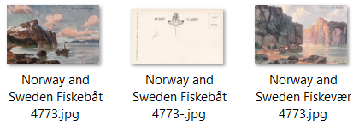

1 h | Stengel-serier inkl Mittet
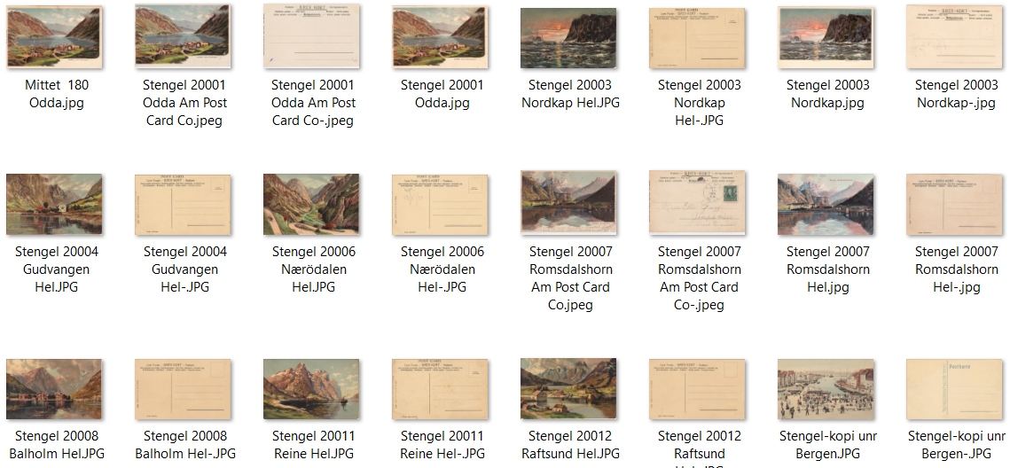

1 i | Wilh. Jöntzen T.v.E.-serie

2 ill
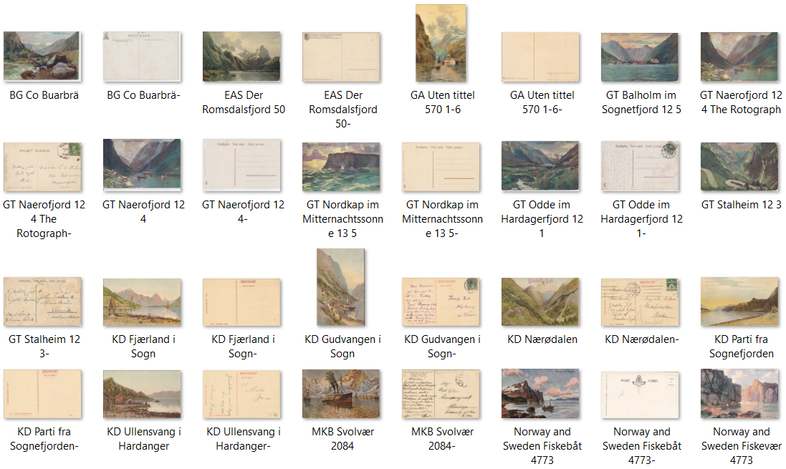
2 a | Koch & Bitriol m.fl. | Serier 81, 82, 227, 704, 903, 908, 3003, 5218 og unr
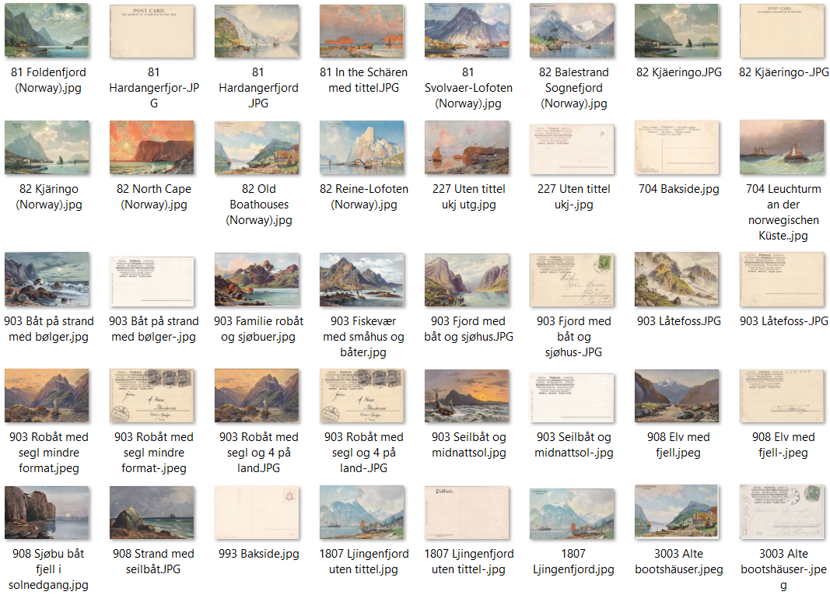

2 b | T. S. N. og Germany American Novelty Art - Serier 615 og 993
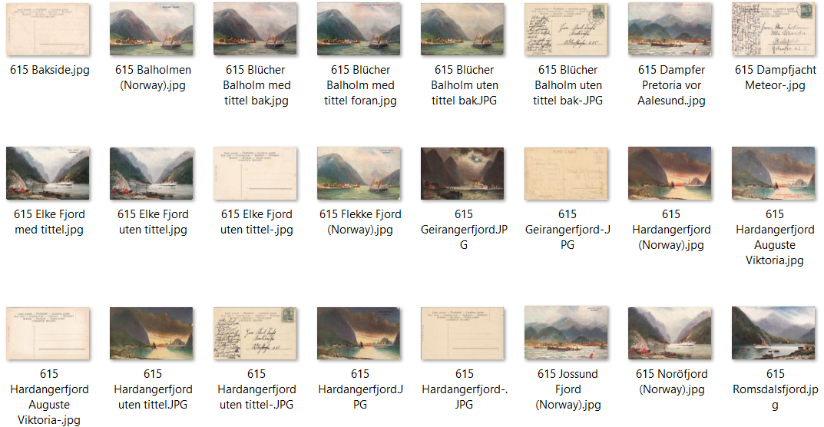

2 c | Diverse utgivere

3 ill
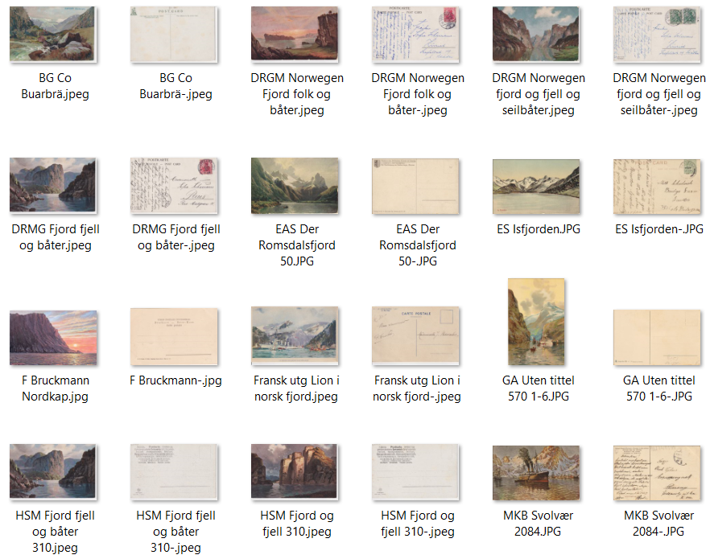
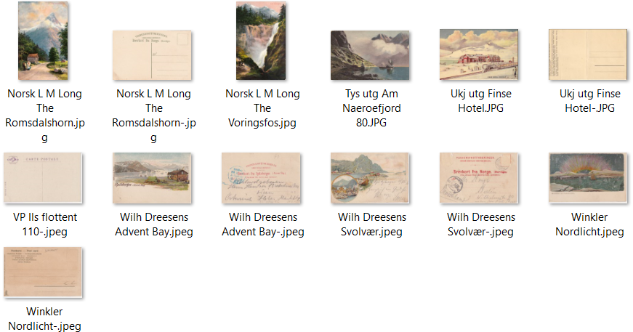
3 a | Kunstkort - mindre utgivere

4 ill
4 a | Reklamekort diverse
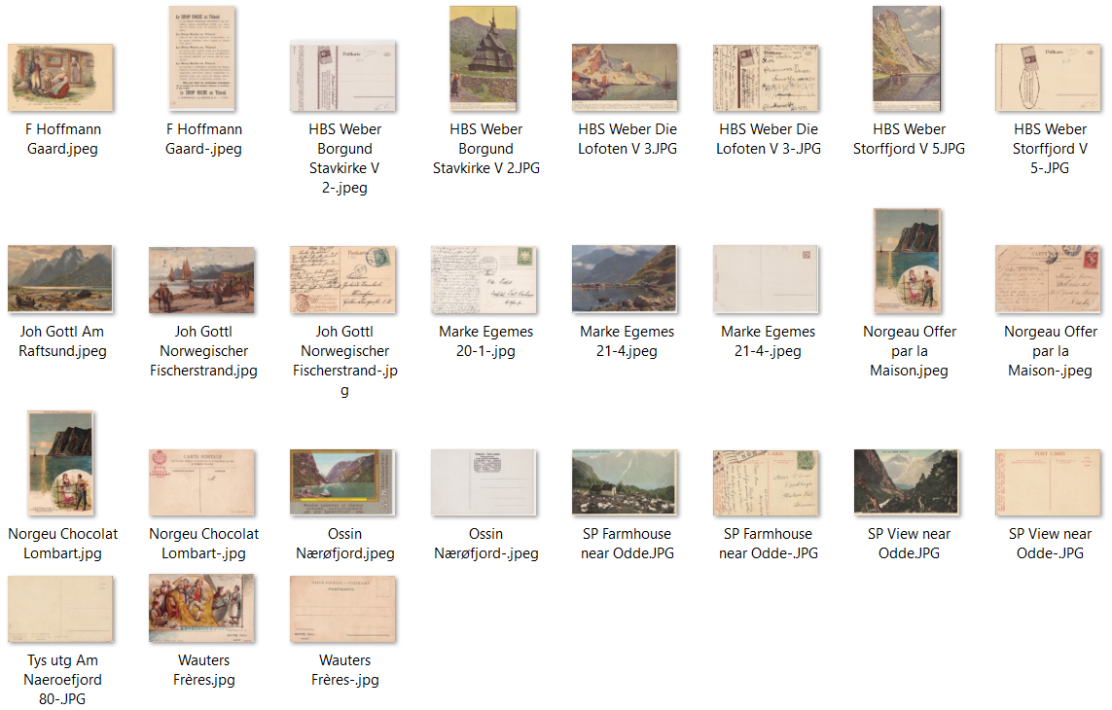

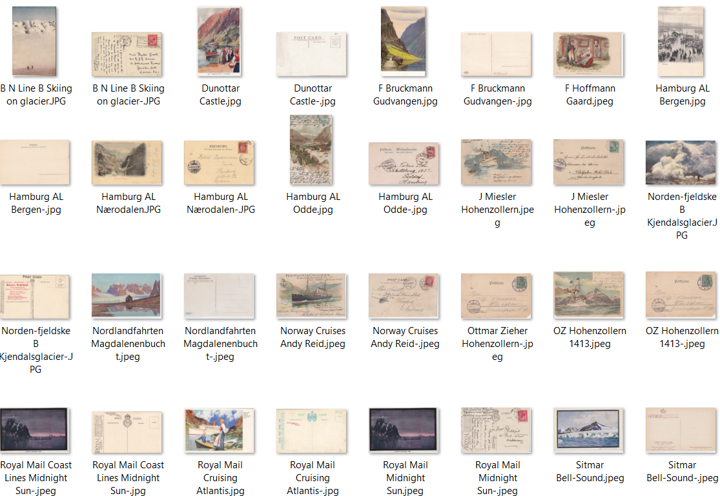
4 b | Reklamekort rederier

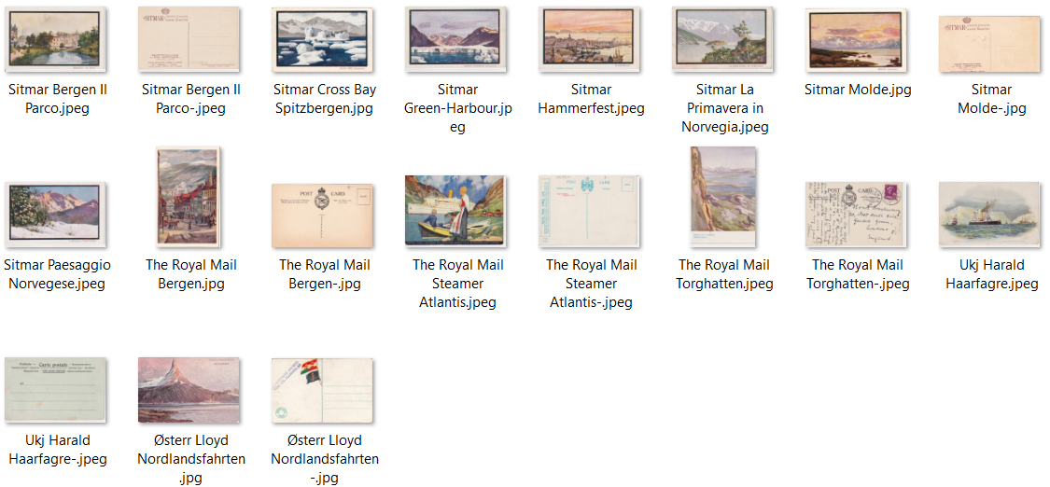

4 c | Reklamekort rederier 2

5 ill
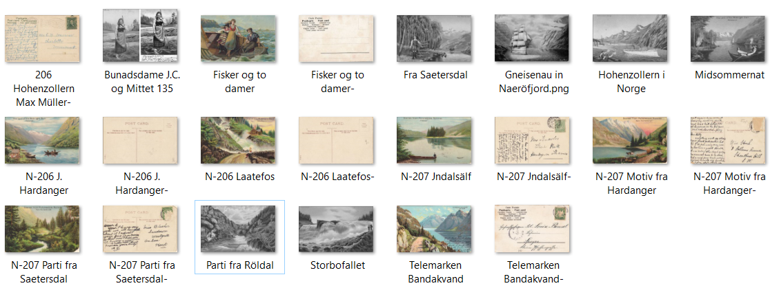
5 a | Ukjent utgiver - Albert Wangs norske motiver
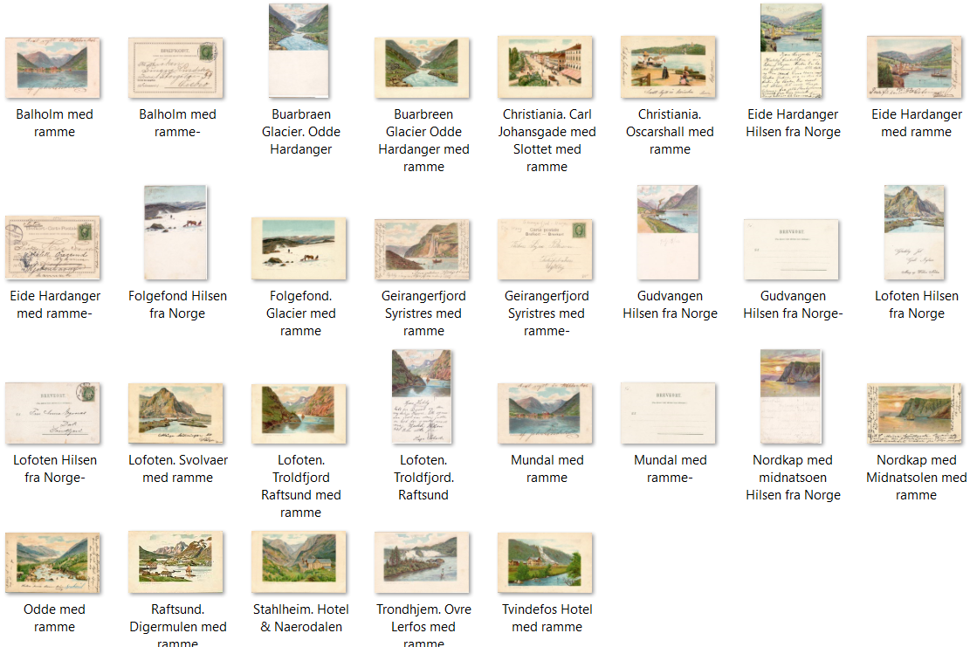

5 b | Carl Stender - F.Hafs

5 c | John Grieg - Carl Dotzlers Jugend-serie

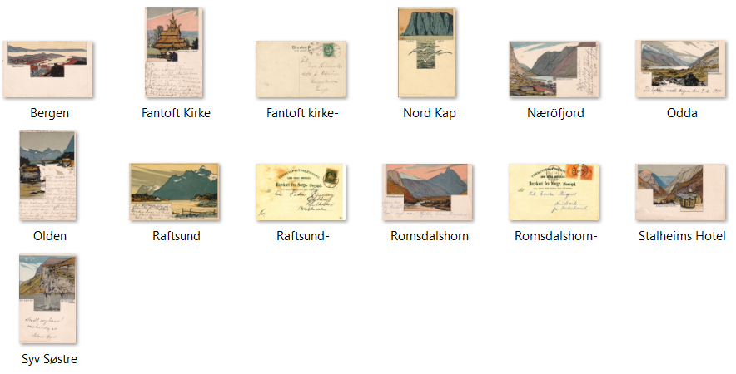

5 d | Joh. Gerstenhauer
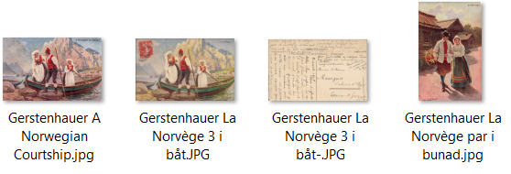

5 e | J . C./Jean Crassé

6 ill
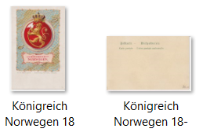
6 c | Rapahel Tuck + lignende kort

